Инструкция
1
Указать количество поставщиков

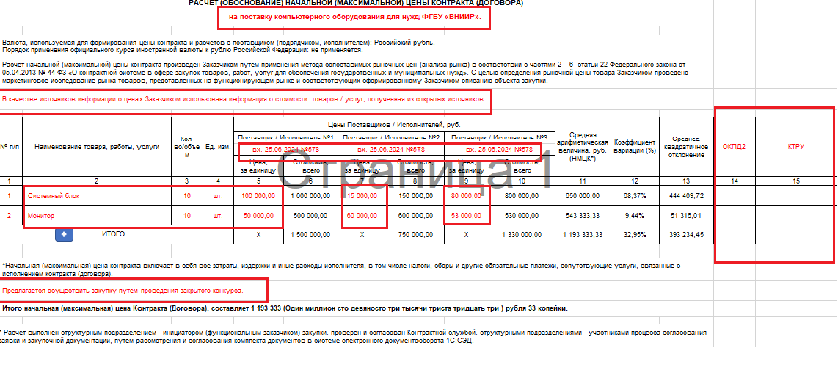
Заполняется вручную

2
Выбирается из выпадающего списка

Наименование товара, работы услуги; кол-ва/объем; ед.изм; цена за ед.измерения; документ дата, номер заполняется вручную

Заполняется вручную

3
Добавление пустой строки

4
Выбирается из выпадающего списка
Цена Контракта (Договора) проставляется автоматически в зависимости от выбранного способа проведения закупки

1
 |  | В случае необходимости ввода дополнительных столбцов "Постащик / Исполнитель", то для отражения в форме ставим в ячейку цифру соответствующего количества столбцов
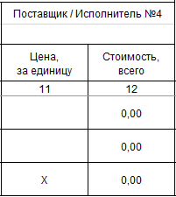

2
4
 | Источник информации о НМЦК |  | Предлагаемый способ закупки
 | [выберите позицию справочника] |  | [выберите позицию справочника]
 | В качестве источников информации о ценах Заказчиком использована информация о стоимости товаров / услуг, полученная от потенциальных поставщиков / исполнителей имеющих опыт поставки / оказания аналогичных товаров / услуг по предмету закупки в соответствии с размещенным в ЕИС запросом технико-коммерческих предложений. |  | Предлагается осуществить закупку у едниственного поставщика в соответствии со ст.93 Федерального закона от 05.04.2013 № 44-ФЗ "О контрактной системе в сфере закупок товаров, работ, услуг для обеспечения государственных и муниципальных нужд".
 | В качестве источников информации о ценах Заказчиком использована информация о стоимости товаров / услуг, полученная от потенциальных поставщиков / исполнителей имеющих опыт поставки / оказания аналогичных товаров / услуг по предмету закупки в соответствии с направленными Заказчиком запросами технико-коммерческих предложений. |  | Предлагается осуществить закупку у едниственного поставщика в соответствии Федеральным законом от 18.07.2011 № 223-ФЗ «О закупках товаров, работ, услуг отдельными видами юридических лиц» и Положением о о закупке товаров, работ, услуг для нужд ФГБУ "ВНИИР".
 | В качестве источников информации о ценах Заказчиком использована информация о стоимости товаров / услуг, полученная из открытых источников. |  | Предлагается осуществить закупку через Единого агрегатора торговли, созданного в соответствии с Распоряжением Правительства РФ № 824-р от 28.04.2018г. «О создании единого агрегатора торговли» для проведения закупок малого объема.
 |  |  | Предлагается осуществить закупку путем проведения закрытого аукциона.
 |  |  | Предлагается осуществить закупку путем проведения закрытого конкурса.

3
 |  | При нажатии на "+" добавляется пустая строка (при необходимости). Заполняются следующие столбцы: 2; 3; 4; 5; 7; 9; 11 (если кол-во Поставщиков > 3)
 |  | При нажатии на "-" удаляется строка (при необходимости). Для удаления строки необходимо стать на строку и нажать на значок "-" в строке ИТОГО

! ВНИМАНИЕ: в случае неправильного срабатывания кода (формулы), необходимо произвести переход с одной страницы на другую (перещелкнуть с листа НМЦК на лист Инструкция)

НМЦК
3 | количество поставщиков |  |  |  | 57,365.10 |  | 65722.45 |  | 79,330.50 |  |  | минимальная цена контракта | 57365.1 | 5 |  |  | 57,365.10
РАСЧЕТ (ОБОСНОВАНИЕ) НАЧАЛЬНОЙ (МАКСИМАЛЬНОЙ) ЦЕНЫ КОНТРАКТА (ДОГОВОРА)
Учебный материал |  |  |  |  |  |  |  |  |  |  |  |  |  |  | 1 | 2

Валюта, используемая для формирования цены контракта и расчетов с поставщиком (подрядчиком, исполнителем): Российский рубль. Порядок применения официального курса иностранной валюты к рублю Российской Федерации: не применяется.
Расчет начальной (максимальной) цены контракта произведен Заказчиком путем применения метода сопоставимых рыночных цен (анализа рынка) в соответствии с частями 2 – 6 статьи 22 Федерального закона от 05.04.2013 № 44-ФЗ «О контрактной системе в сфере закупок товаров, работ, услуг для обеспечения государственных и муниципальных нужд». С целью определения рыночной цены товара Заказчиком проведено маркетинговое исследование рынка товаров, представленных на функционирующем рынке и соответствующих сформированному Заказчиком описанию объекта закупки.
В качестве источников информации о ценах Заказчиком использована информация о стоимости товаров / услуг, полученная от потенциальных поставщиков / исполнителей имеющих опыт поставки / оказания аналогичных товаров / услуг по предмету закупки в соответствии с размещенным в ЕИС запросом технико-коммерческих предложений.

№ п/п | Наименование товара, работы, услуги | Кол-во/объем | Ед. изм. | Цены Поставщиков / Исполнителей, руб. |  |  |  |  |  | Средняя арифметическая величина за единицу, руб. | Коэффициент вариации (%) | Среднее квадратичное отклонение | НМЦК за единицу, руб. | Сумма НМЦК, руб.1* | ОКПД2 | КТРУ / ТРУ
 |  |  |  | Поставщик / Исполнитель №1 |  | Поставщик / Исполнитель №2 |  | Поставщик / Исполнитель №3
 |  |  |  | вх. от 02.06.2026 б/н с сайта |  | вх. от 03.06.2026 № 10505148 |  | вх. от 03.06.2026 № 23293018
 |  |  |  | Цена, за единицу | Стоимость, всего | Цена, за единицу | Стоимость, всего | Цена, за единицу | Стоимость, всего
1 | 2 | 3 | 4 | 5 | 6 | 7 | 8 | 9 | 10 | 11 | 12 | 13 | 14 | 15 | 16 | 17
1 | Доска пробковая, размер 60*90 | 5 | шт | 3,233.02 | 16,165.10 | 3,136.42 | 15,682.10 | 3,138.45 | 15,692.25 | 3,169.30 | 1.74% | 55.20 | 3,233.02 | 16,165.10 | 32.99.53.130
2 | Доска пробковая, размер 90*120 | 5 | шт | 3,600.00 | 18,000.00 | 4,928.79 | 24,643.95 | 5,968.85 | 29,844.25 | 4,832.55 | 24.57% | 1,187.35 | 3,600.00 | 18,000.00 | 32.99.53.130
3 | Тейбл-тент менюхолдер | 30 | шт | 500.00 | 15,000.00 | 631.88 | 18,956.40 | 719.80 | 21,594.00 | 617.23 | 17.92% | 110.63 | 500.00 | 15,000.00 | 22.29.29.190
4 | Штендер формат А4 | 10 | шт | 820.00 | 8,200.00 | 644.00 | 6,440.00 | 1,220.00 | 12,200.00 | 894.67 | 32.99% | 295.17 | 820.00 | 8,200.00 | 25.99.22.130
+
-
ИТОГО: |  |  |  | 8,153.02 | 57,365.10 | 9,341.09 | 65,722.45 | 11,047.10 | 79,330.50 | 9,513.75 |  |  | 8,153.02 | 57,365.10
* Расчет начальной (максимальной) цены контракта выполнен в соответствии с Методическими рекомендациями (приказ Минэкономразвития России от 02.10.2013 № 567) методом сопоставимых рыночных цен с применением табличного редактора Microsoft Excel с учетом округления результата до 2 знаков после запятой.
1 Начальная (максимальная) цена контракта включает в себя все затраты, издержки и иные расходы исполнителя, в том числе налоги, сборы и другие обязательные платежи, сопутствующие услуги, связанные с исполнением контракта (договора).
Предлагается осуществить закупку:
в соответствии с Федеральным законом от 05.04.2013 N 44-ФЗ «О контрактной системе в сфере закупок товаров, работ, услуг для обеспечения государственных и муниципальных нужд»
закупка Березка-ЕАТ, созданный в соответствии с Распоряжением Правительства РФ от 28.04.2018 N 824-р

Расчет выполнен структурным подразделением - инициатором (функциональным заказчиком) закупки, проверен и согласован Контрактной службой, структурными подразделениями - участниками процесса согласования заявки и закупочной документации, путем рассмотрения и согласования комплекта документов в системе электронного документооборота 1С:СЭД.

